상품제안서
옴브로 8K 베이직 자동 장우산 | 상품코드: F31130

 |  |  |  |  |  |  | 02-412-0044 | www.easy1.co.kr
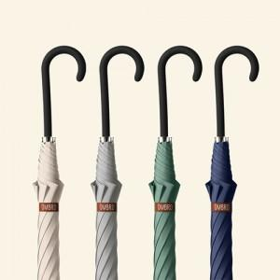

【상세/제작정보】 | <p><b><span style="font-size: 12pt;">* 100개 이하 손잡이 실크인쇄 - 35000원별도</span></b></p><p><b><span style="font-size: 12pt;">&nbsp; &nbsp; &nbsp; &nbsp; &nbsp; &nbsp; &nbsp; &nbsp; 원단 실크인쇄- 60000원별도</span></b></p><p><b><span style="font-size: 12pt;">* 종이케이스- 700원별도</span></b></p>

【인쇄/포장옵션】 | 실크, 원단인쇄 1도 / OPP(비닐)

【공급단가】 | 수량 | 50~ | 100~ | 500~ | 1,000~ | 2,000~
*VAT별도 | 단가 | 8,800원 | 8,550원 | 7,800원 | 7,600원 | 7,400원

【상품 URL】 | https://easy1.co.kr:443/src/goods_detail.php?gdno=31130

